Info zu Produktabbildungen
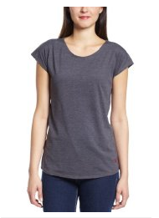
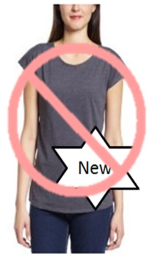
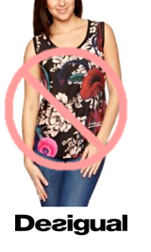


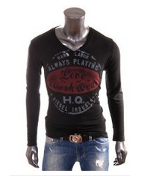
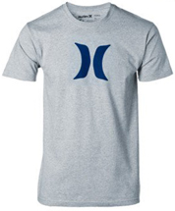


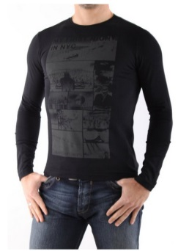
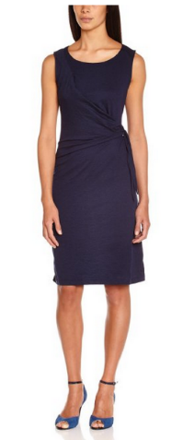
Keine Wasserzeichen oder zusätzlicher Text
Kein weißer Hintergrund
Keine Logos
Beispielbild
Keine Mehrfach-Ansichten
Keine anzüglichen Posen
Keine Plastik Aufsteller
Richtlinien für Bilder | Beispielbilder | Image Standards
Eine Liste mit allen Amazon kategoriespezifischen Bildanforderungen finden Sie in dem entsprechenden Style Guide. https://sellercentral-europe.amazon.com/gp/help/200270100 Die Bilder, die Sie bei Amazon hochladen, müssen diesen Richtlinein entsprechen |  | You will find a comprehensive list of all Amazon's image standards specific for your product category in the corresponding style guideline: https://sellercentral-europe.amazon.com/gp/help/200270100 Images you upload to Amazon must conform to these standards.
Jedes Produkt bei Amazon benötigt ein oder mehrere Bilder. Wählen Sie Bilder, die klar, gut erkennbar und leicht zu verstehen sind. Die Bilder müssen das Produkt korrekt darstellen, sollten möglichst viele Informationen liefern und das Produkt attraktiv präsentieren. Es darf nur das Produkt zu sehen sein, das verkauft wird, ohne zusätzliche Gegenstände. Texte, Logos und Bilder innerhalb von Bildern sind nicht erlaubt. Versuchen Sie möglichst, mehrere Bilder bereitzustellen, die das Produkte aus verschiedenen Blickwinkeln und in Detailansichten zeigen. Nutzen Sie die Chance, Ihr Produkt mit hochwertigen Bildern optimal zu präsentieren. Wir behalten uns das Recht vor, Bilder nicht zu akzeptieren, die unsere Bild-Richtlinien nicht einhalten. |  | Every product on Amazon needs one or more product images. Choose images that are clear, straightforward, and easy to understand. They must accurately represent the product and be information-rich and attractively presented. Show only the product that is being offered for sale, with minimal or no propping. Text, logos, and inset images are not allowed. Whenever possible, provide several images, with each one showing different angles and details of the product. This is your opportunity to show your product to your customer, so quality matters. We reserve the right to reject images that do not meet our image standards.
Es liegt in Ihrer Verantwortung sicherzustellen, dass Sie alle benötigten Rechte für die von Ihnen übermittelten Bildern besitzen. |  | It is your responsibility to ensure that you have all necessary rights to the images you submit.
HAUPT-Bilder |  | MAIN Images
Das wichtigste Bild für Ihr Produkt wird als Hauptbild (MAIN) bezeichnet. Das Hauptbild des Produkts wird in den Suchergebnissen angezeigt und auch wenn Kunden den Katalog durchstöbern. Das Hauptbild ist das erste Bild, das die Kunden auf der Detailseite für einen Artikel sehen. |  | The primary image of your product is called the MAIN image and represents the product in search results and browse-pages. It is the first image customers see on a product's detail page.
Erforderlich |  | Required
# Der Hintergrund des HAUPT-Bilds muss komplett weiß sein, damit die Bilder korrekt auf den Such- und Katalogseiten bei Amazon.de erscheinen, welche einen RGB-Wert von 255,255,255 verwenden. # Eine leichte Schattierung oder Lichtreflektionen sind erlaubt, wenn diese qualitativ hochwertig und realistisch sind und das Produkt vom weißen Hintergrund absetzen. # Das Bild muss das gesamte Produkt zeigen. # Das Produkt muss mindestens 85% der Bildfläche einnehmen. |  | # The background for a MAIN image must be pure white (pure white blends in with the Amazon search and item detail pages, which have RGB values of 255,255,255). # Natural shading or light reflection are acceptable if they are high quality, realistic and blend into the pure white background. # The image must show the entire product. # The product must fill 85 to 100 percent of the image's area.
Verboten |  | Prohibited
# Das Bild muss das gesamte Produkt zeigen; kein Teil des Produkts darf auf dem Bild abgeschnitten sein. # Verwenden Sie keine Schwarz-Weiß-Bilder als Hauptbilder # Bilder dürfen kein Zubehör oder Accessoires zeigen, die nicht im Lieferumfang enthalten sind, da dies sonst beim Kunden zu Missverständnissen führen könnte. # Bilder dürfen keine verschiedene Ansichten desselben Produkts in einem Bild zeigen (nutzen Sie zusätzliche Bilder für zusätzliche Blickwinkel). # Bilder dürfen keinen Text zeigen, der nicht Teil des Produkts ist. # Bilder dürfen keine URLs zu Webseiten, Werbung, QR codes, Preis- oder Rabattinformationen zeigen. # Bilder dürfen keine Grafiken, Zeichnungen, Illustrationen, Logos oder Wasserzeichen zeigen. Nur Fotos des gelieferten Produkts sind erlaubt. Skizzen oder Zeichnungen des Produkts sind nicht erlaubt. # Die Darstellung von menschlicher Nacktheit sowie von anzüglichen Inhalten ist nicht erlaubt. |  | # No part of the product may be cut or sectioned in the image. MAIN images must not be in black & white. # Do not include accessories or props that are not included in the delivery of the product as it may confuse the customer. # Do not include multiple views of the same product in a single image (use additional images for additional views). # Do not include additional text that is not part of the product. # Do not include website URLs, advertising, pricing or discount information, QR codes or information that leads away from Amazon.uk. # Do not include graphics, drawings, illustrations, logos, or watermarks. Only photos of the delivered products are permitted. Designs or sketches of the products are not allowed. # Devoid of nudity or pornographic or obscene content.
Zusätzliche Bilder |  | Additional Images
# HAUPT-Bilder sollten durch weitere Bilder ergänzt werden, die verschiedene Seiten des Produkts zeigt, z.B. das Produkt in Verwendung oder bestimmte Details, die im Hauptbild nicht erkennbar sind. Bei Medienartikeln könnten dies unter anderem die Rückseite, einige Beispielseiten oder Screenshots sein. Sie können bis zu acht (8) Bilder hinzufügen. |  | # MAIN images should be supplemented with additional images showing different sides of a product, the product in use, or details that are not visible in the MAIN image. For media products, this could include the back cover, sample pages, or screenshots. You can add up to eight (8) images.
# Weißer Hintergrund ist empfehlenswert, aber nicht zwingend erforderlich. Die zusätzlichen Bilder dürfen keine Logos oder Wasserzeichen enthalten, und jegliche Bestandteile und Zubehör müssen so dargestellt sein, dass es nicht zu Missverständnissen kommen kann. |  | # A white background is recommended, but not required. Additional images may not include logos or watermarks, and all props or accessories must be presented in a way that will not cause customer confusion.
Verboten (Zusätzliche Bilder dürfen) |  | Prohibited (Additional images should NOT)
# Kein Platzhalter für Bilder sein. |  | #Be placeholder such as "temporary image" or "no image available" images.
# Keine Logos oder Wasserzeichen enthalten. |  | # Include logos or watermarks.
# Keine URLS zu anderen Webseiten oder irgendwelche Informationen enthalten, die Kunden auf andere Webseiten führen. |  | # Include other website URLs or any selling information that leads customers to other websites.
# Keine Angaben zu Versand, Preis, Werbeaktionen oder Rabatten enthalten. |  | # Include any shipping, pricing, promotional details or discounts.
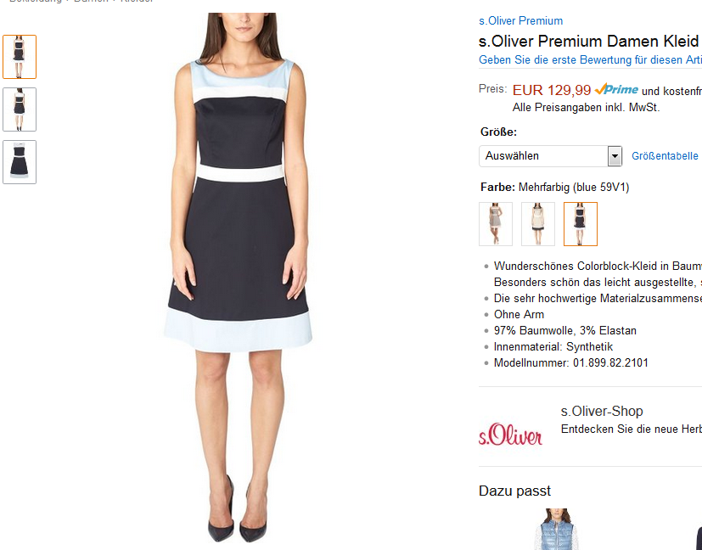
Zusätzliche Detailbilder
Child Hauptbilder
Hauptbild (MAIN)
# Kunden nicht mit unvollständigen oder falschen Informationen irreführen. |  | # Deceive or mislead customers with partial or inaccurate information.
# Beim Kunden nicht zu Missverständnissen darüber führen, was in dem Produkt enthalten oder nicht enthalten ist. |  | # Confuse customers about what is included, or not included, in the product.
# Keine Darstellung von menschlicher Nacktheit sowie von anzüglichen Inhalten enthalten. |  | # Devoid of nudity or pornographic or obscene content.
Bildgröße |  | Image Size
Bilder sollten auf einer Seite (Länge oder Breite) mindestens 1000 Pixel groß sein, damit auf unserer Website die Zoom-Funktion aktiviert wird (was nach unserer Erfahrung die Verkaufszahlen erhöht). Gleichzeitig sollte Ihr Bild nie kleiner als 500 Pixel auf der längsten Seite sein. |  | Images should be 1000 pixels or more in either height or width as this will enable the zoom function on the website (zoom has been proven to enhance sales). Files measuring less than 500 pixels on the longest side will be rejected by our system.
Die Auflösung sollte mindestens 72 DPI (Dots Per Inch) sein. |  | Resolution should be at least 72 dpi.
Dateiname und Format |  | Naming and formatting
*Amazon akzeptiert die Dateiformate JPEG (.jpg), TIFF (.tif) und GIF (.gif) file, wobei wir JPEG-Datein wegen der kleineren Dateigröße (und damit schnelleren Übertragung) bevorzugen. |  | *Amazon accepts JPEG (.jpg), TIFF (.tif), or GIF (.gif) file formats (JPEG files are preferred as they are smaller in size and can therefore be processed and uploaded more quickly).
* Speichern Sie JPEG-Bilder auf der höchstmöglichen Qualitätsstufe und vermeiden Sie es, das Bild mehr als einmal im JPEG-Format zu speichern, während Sie das Bild bearbeiten. Wenden Sie bei TIFF-Dateien keinerlei Dateikomprimierung an. Wir verwenden zusätzliche Komprimierung für Bilder, wenn diese auf der Webseite angezeigt werden. Übermitteln Sie Ihre Bilder mit geringer oder ganze ohne Komprimierung, um optimal Ergebnisse zu erzielen. |  | *For JPEG images, save at the highest possible quality level and avoid resaving the image in JPEG format while editing the image. We apply additional compression to images when displaying them on its website.
Wichtig: Unsere Server können nur Bilder akzeptieren, die gemäß unseren Vorgaben formatiert sind. Wir behalten uns das Recht vor, einzelne Bilder abzulehnen, die unseren Standards nicht genügen, selbst wenn sie den technischen Anforderungen entsprechen. |  | Important: Our servers can only accept images that are formatted to our specifications. In addition, we reserve the right to delete images that do not meet our content standards, even if the images meet the technical formatting specifications.
*Wir empfehlen als Dateinamen die Artikel-SKU zu verwenden, gefolgt von einem Code, der den Typ des Bilds angibt, z.B: MAIN, PT01-PT08 (für zusätzliche Bilder) oder SWCH (für Farbvarianten-Bilder bei Produkten mit mehreren Varianten). Beispiele: 8845013515.MAIN.jpg, 8845013515.PT01.jpg, 8845013515.SWCH.jpg |  | *A suggested way to name an image file is to save the image on your web server using the product SKU as the file name followed by the view type or variant code--MAIN, PT01-PT08 (additional images), SWCH (usually a colour swatch only used on products with more than one variation). Examples: 8845013515.MAIN.jpg, 8845013515.PT01.jpg, 8845013515.SWCH.jpg
Übermittlung Ihrer Bilder an Amazon |  | Uploading your Image files
Sobald Sie die Datei benannt und auf Ihrem Webserver abgelegt haben, geben Sie die URL (Internet-Adresse) des Bilds im entsprechenden Feld der Produktvorlage ein. |  | Once you have named the file and saved it to your web server, enter the URL of the image file in the appropriate cell of your product template.

